DemRbrst-Base
1 
2

 |  |  |  |  |  | Voir NOTICE UTILISATION
 | DEMANDE de REMBOURSEMENT des FRAIS engagés pour la LIGUE DE TIR D'ALSACE |  |  |  |  | Cliquer ICI F
 | Demandeur
Nom
Adresse
Les frais engagés sont directements liés aux convocations, missions ordonnées par le Président
Seule, la version en cours des "BasesFinancières-LTA-Vxxx" fait foi - voir |  |  |  | http://liguetiralsace.fr/index.php?id=198
MISSION : Objet | Lieu | Date | Nb. | Montant | Total

DEPLACEMENTS : Objet | Lieu | Date | Nb. de Km parcourus | Taux de rembourst | Total
 |  |  |  | 0.00 €/Km
 |  |  |  | 0.00 €/Km
 |  |  |  | 0.00 €/Km
 |  |  |  | 0.00 €/Km
 |  |  |  | 0.00 €/Km
 |  |  |  | 0.00 €/Km
 |  |  |  | 0.00 €/Km
 |  |  |  | 0.00 €/Km
- Le covoiturage étant fortement encouragé. - Les frais kilométriques du lieu de regroupement au lieu de convocation seront réglés au conducteur. - Les frais kilométriques individuels seront pris en compte du domicile au lieu de rendez-vous, aller-retour : . |  |  |  |  | > 10 Km

- Seul le kilométrage réel le plus rapide (version Michelin ou Google Maps) et le plus direct, aller / retour, du lieu de résidence principal en Alsace au lieu de convocation, fera l'objet d'un remboursement à: |  |  |  |  | 0.42 €/Km
- J'atteste sur l'honneur ne transporter ou être transporté par aucune personne bénéficiant du même objet de remboursement.
AUTRES FRAIS : (à détailler et justifier) |  | Date |  |  | Total

- Le remboursement des frais ci-dessus est subordonné aux justificatis et/ou convocation(s).
MANQUE DOMICILIATION BANCAIRE du REMBOURSEMENT. |  |  |  | TOTAL
Joindre un RIB lors d'un 1er remboursement ou changement bancaire
Etablissement Guichet Numéro Compte Clé RIB |  |  |  | Avance

RIB :
IBAN: FR76 |  |  |  | A rendre ou A percv.

Code BIC:
- Le remboursement des frais est subordonné aux justificatis et/ou convocations.
- Je certifie sincères les informations mentionnées ci-dessus et atteste sur l'honneur de ne bénéficier d'aucun autre remboursement pour les frais engagés ci-dessus.
- Je soussigné, demande le remboursement des frais ci-dessus.
Date | BON a PAYER |  | Le Trésorier de la LTA
 | Pour le président de la LTA
Signature demandeur : | Le responsable : |  | Date
 | Nom
 | Date

 | BON a PAYER

Notice Utilisation
<<< RETOUR | Seule, la version en cours des "BasesFinancières-LTA-Vxxx" fait foi - voir http://liguetiralsace.fr/index.php?id=198
 | Utilisation de ce document : 1) Cliquer sur le titre en B2. 2) Choisir la formule (Abandon... ou Demande…) par clic sur la flèche en bas droite. 3) Renseigner les zones à remplir. | DOMICILIATION BANCAIRE
 | Zone à remplir | Pour créer la domiciliation bancaire, remplir ce cadre à partir des données de votre RIB
RETOUR
 | Envoyer par mail la demande en pdf. | Etablissement | Guichet | Numéro compte | Clé RIB
 | Procédure : Cliquer sur Fichier puis :
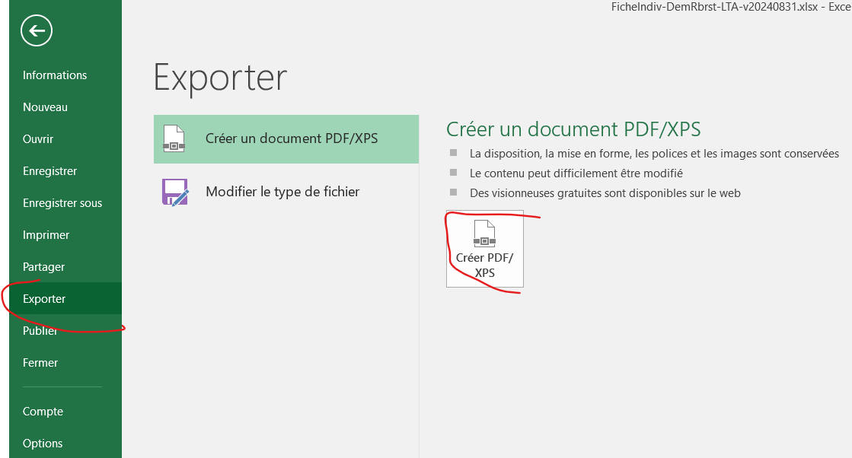
RETOUR
 |  | Code BIC

RETOUR
 |  | Indemnité kilométrique :
 |  | 0.42 €/Km
 |  | Modifiable

 | Joindre au document pdf le justificatif correspondant scanné.
 | Seule, la version en cours des "BasesFinancières-LTA-Vxxx" fait foi - voir http://liguetiralsace.fr/index.php?id=198

